Graphique 1
Titre | L’augmentation de l’exposition au commerce est concentrée dans certains départements
Sous-titre | Variation de l’exposition de l’emploi au commerce entre 1988 et 2021, par département (en dollars par travailleur)
Sources | Calculs des auteurs à partir des données du recensement 1982 et de la base de données COMTRADE.

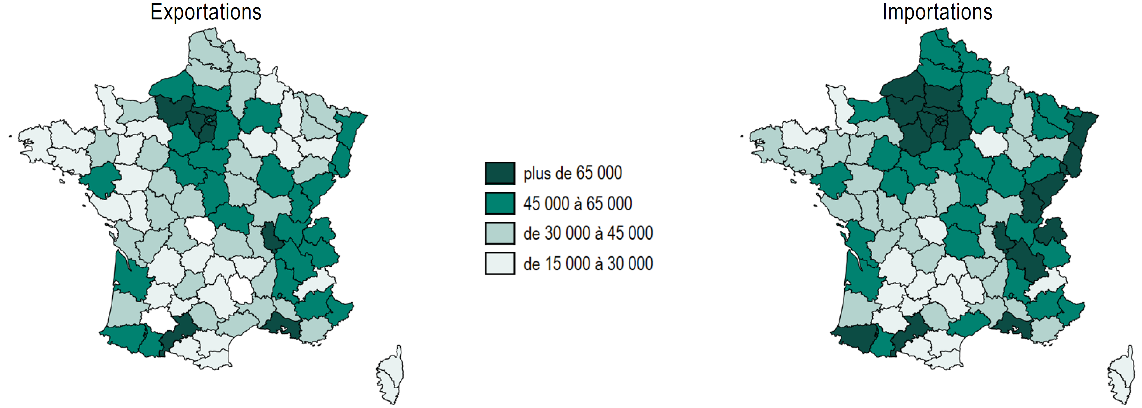

Graphique 2
Titre | Une hausse du contenu anti-mondialisation des professions de foi et des votes anti-mondialisation
Sous-titre | Part du contenu anti-mondialisation des professions de foi et des votes anti-mondialisation au premier tour de l’élection présidentielle en France
Notes | La part du contenu anti-mondialisation correspond à la part des phrases anti-mondialisation (nette des phrases pro-mondialisation) de l’ensemble des professions de foi au premier tour des élections présidentielles. La part des votes anti-mondialisation correspond à l’indicateur anti-mondialisation de l’encadré 2 calculé au niveau national, c’est-à-dire avec la part des suffrages exprimés pour chaque candidat non pas au niveau départemental, mais national.
Sources | Calculs des auteurs à partir des professions de foi et des résultats des scrutins présidentiels.

 | Part des votes anti mondialisation | Part du contenu anti-Mondialisation
1981 | 0.8704618 | 0.60531668
1988 | 1.158885 | 0.83619142
1995 | 3.99883 | 3.7944056
2002 | 1.893836 | 1.6414698
2007 | 4.927103 | 3.3756969
2012 | 6.205499 | 3.924802
2017 | 5.9769 | 3.5401732
2022 | 6.334284 | 3.9619877
 |  | Part des votes anti-mondialisation | Part du contenu anti-mondialisation
 | 1981 | 0.8704618 | 0.60531668
 | 1988 | 1.158885 | 0.83619142
 | 1995 | 3.99883 | 3.7944056
 | 2002 | 1.893836 | 1.6414698
 | 2007 | 4.927103 | 3.3756969
 | 2012 | 6.205499 | 3.924802
 | 2017 | 5.9769 | 3.5401732
 | 2022 | 6.334284 | 3.9619877

Graphique 3
Titre | Une hausse des votes anti-mondialisation inégalement répartie sur le territoire
Sous-titre | Part des votes anti-mondialisation au premier tour de l’élection présidentielle en France en 1988 et 2022
Sources | Calculs des auteurs à partir des professions de foi et des résultats des scrutins présidentiels.

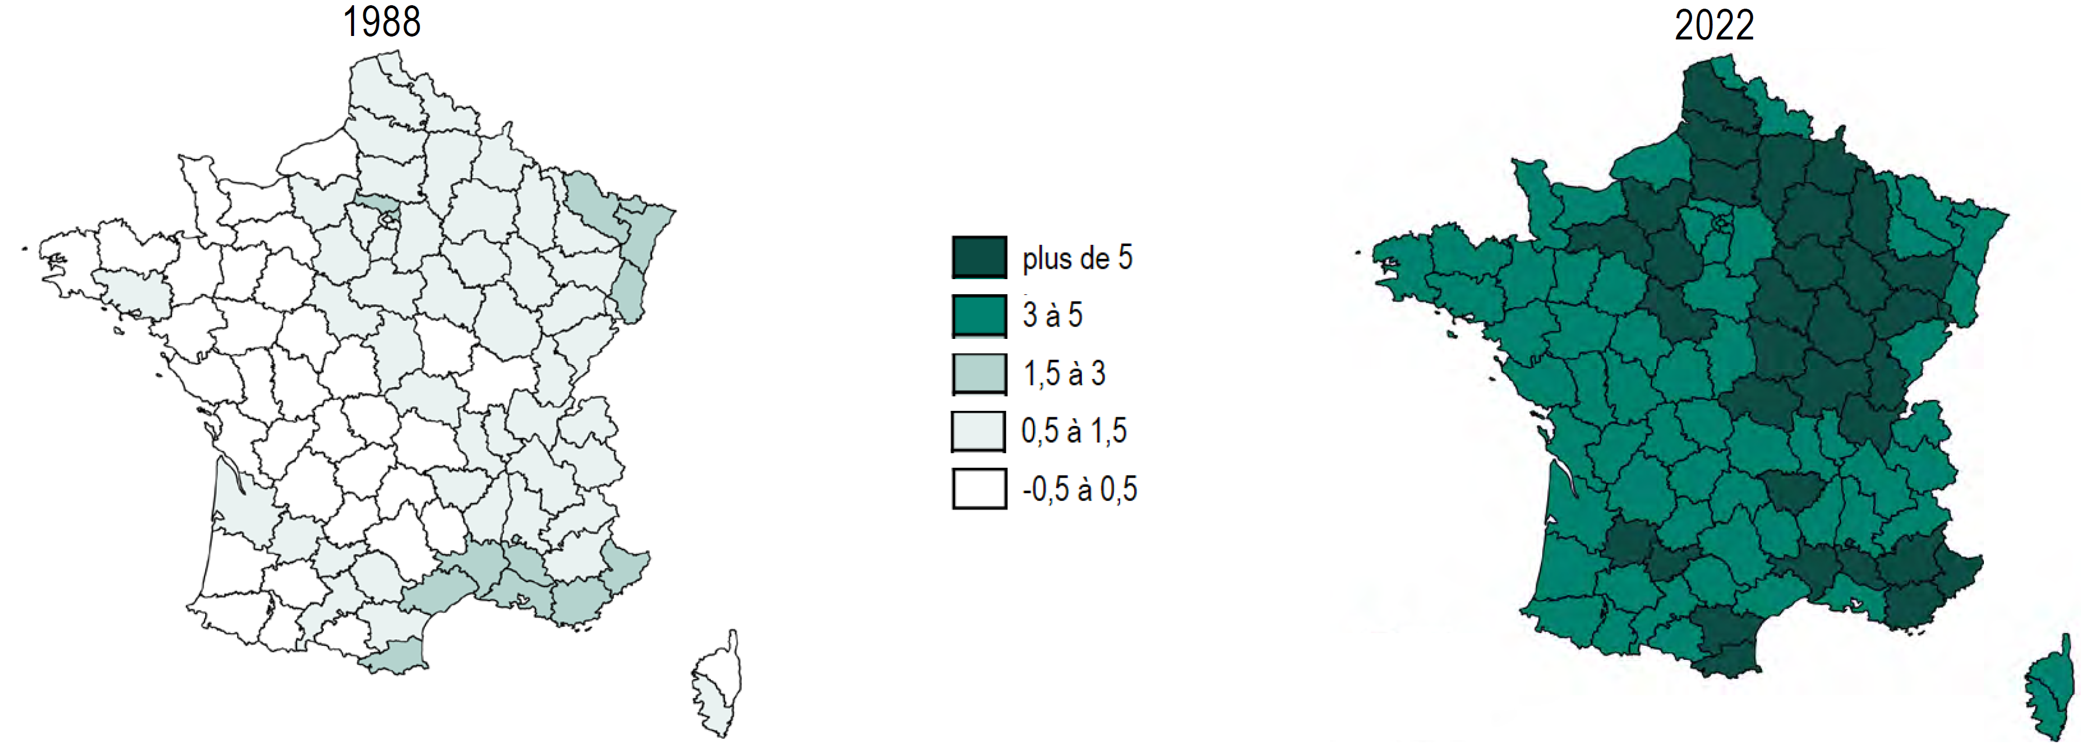

Graphique 4
Titre | Le commerce international façonne le vote anti-mondialisation
Sous-titre | Effets de l’exposition au commerce international sur la part des votes anti-mondialisation
Notes | Les losanges représentent la valeur des coefficients estimés ; les traits verticaux, les intervalles de confiance à 95 %. Lorsque ces traits ne coupent pas l’axe des abscisses en zéro, le coefficient est statistiquement significatif : l’exposition au commerce international a un effet sur le vote anti-mondialisation. Les variables explicatives du modèle sont normalisées de sorte que le coefficient estimé indique la variation du vote anti-mondialisation en point de pourcentage en réponse à l’accroissement d’un écart-type de ces variables.
Source | Bouët, A., Edo, A. & Emlinger, C. (2024). Does trade exposure explain anti-globalization votes ? CEPII Working Paper, à paraître.

